Tシャツ申し込み
第４１回若葉カップ全国小学生バドミントン大会

大会記念Ｔシャツ デザイン

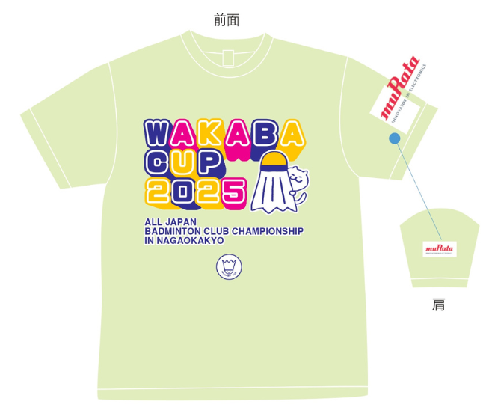
メロン
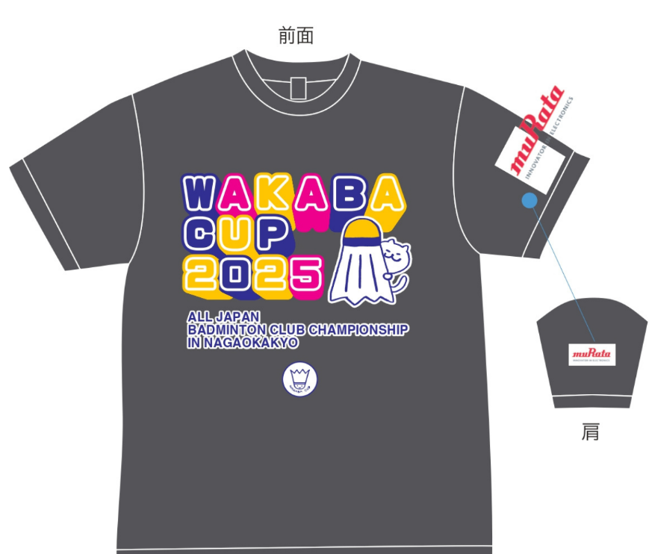
① | 出場チーム（選手無償配布） |  |  |  | ② | 出場チーム（審判要員無償配布）
ダークグレー

画像はイメージです。実際の商品とはデザイン仕様が一部異なる場合がございます
どなたでもお申込できます。
下記申込書にご記入の上、①ＦＡＸ（０７５－９５３－１１６３）か②大会事務局へメールで送付してください。
お支払いは①下記郵便口座へ振り替えか②参加料振込口座に振り込みのどちらかでお願いします。

【記念Tシャツ販売分事前予約申込書】 太枠内にご記入ください。

ＦＡＸ送信先 ⇒ 075—953-1163

 | 名前
 |  | （チーム名）

 | 電話番号 （携帯番号）

 | 住所 | 〒 |  | —

 | 支払い方法 （郵便口座振替のみ） | 口座番号：０１０１０－３－６５４０８
 |  | 口座名義：若葉カップ全国小学生バドミントン大会事務局
 |  |  |  | （振替手数料は申込者でご負担ください。）

 | 引渡方法 （どちらかに〇印を付けてください） |  | 大会会場（西山公園体育館）にてお渡し
 |  |  | 郵送（着払いにて発送） |  |  | ＊配送料は申込者でご負担ください。

 | サイズと枚数 申し込み表 （希望サイズと必要枚数を ご記入ください。） | サイズ |  | SS | Ｓ | Ｍ | Ｌ | ＬＬ | ３Ｌ
 |  | 枚数 | ①メロン
 |  |  | ②グレー

 |  |  |  | 小計 |  |  | 合計
 | 事前予約販売価格 １枚２，０００円 | × |  |  | 枚 | ＝ |  |  | 円

 | ＊お申し込みとお振込みは、６月３０日（月）受付分までです。
 | ＊なお、在庫の状況により、当日販売を行う予定です。（１枚２，５００円）

